Annex A.1 Bid Form (Technical)
 |  |  | ITB reference number: _SDN_KRT_2023_003 Emergency Shelter Kit-LOT.1-Nertiti |  |  |  |  |  |  | Annex A.1 Bid Form (Technical)
DRC to complete |  |  |  |  |  |  |  | Bidder to complete
# | Item | Description Item | التوصيف | Delivery Site | Unit | Estimated Quantity | Item/Milestone offered/Brand Name |  | Country of Origin | Quantity offered | Note As following "picture" Sample are required to be submitted with the bid
1 | Sheba Poles | Not less than 2.5 meter length, Side Short Poles/Sheba (Y pole) (3" dia top to bottom, tolerance +- 2%) The hardwood can be of Ban, Sahab or babanus tree, fresh local harvest, with bark unstripped, free from decay, insect attack, rot pockets any damages caused by handling and processing. | لا يقل طوله عن 2.5 متر ، أعمدة قصيرة جانبية / شعبة على شكل Y (3 بوصات من أعلى إلى أسفل ، التفاوت + - 2٪) يمكن أن يكون الخشب الصلب من شجرة بان أو سحاب أو بابانوس ، مقطوعا محليًا حديثا، مع لحاء غير مقطوع ، وخالي من التعفن و الحشرات ، وتلف جيوب أي أضرار ناتجة عن المناولة والمعالجة. | Nirtiti | pcs | 3,200 | 711 |  |  |  | 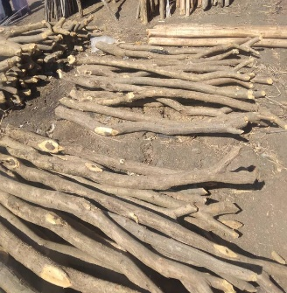
2 | Wooden Poles | Not less than 5.0 meter length, Long Poles (3" dia top to bottom, tolerance +- 2%) The wood can be of Ban, Sahab or babanus tree The hardwood can be of Ban, Sahab or babanus tree, fresh local harvest, with bark unstripped, free from decay, insect attack, rot pockets any damages caused by handling and processing. | لا يقل طوله عن 5.0 متر ، أقطاب طويلة (3 بوصات من أعلى إلى أسفل ، التفاوت + - 2٪) يمكن أن يكون الخشب من شجرة بان أو سحاب أو بابانوس. يمكن أن يكون الخشب الصلب من شجرة بان أو سحاب أو بابانوس ، حصاد محلي طازج ، مع لحاء غير مقطوع ، خالي من التعفن ، هجوم الحشرات ، جيوب العفن ، أي أضرار ناتجة عن المناولة والمعالجة | Nirtiti | pcs | 6,800 | 2,267 |  |  |  | 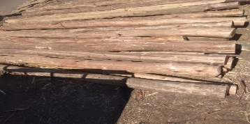
3 | Wooden Poles | Not less than 3.5 meter length, Long Poles (3" dia top to bottom, tolerance +- 2%) The wood can be of Ban, Sahab or babanus tree The hardwood can be of Ban, Sahab or babanus tree, fresh local harvest, with bark unstripped, free from decay, insect attack, rot pockets any damages caused by handling and processing. | لا يقل طوله عن 3.5 متر ، أقطاب طويلة (3 بوصات من أعلى إلى أسفل ، التفاوت + - 2٪) يمكن أن يكون الخشب من شجرة بان أو سحاب أو بابانوس. يمكن أن يكون الخشب الصلب من شجرة بان أو سحاب أو بابانوس ، حصاد محلي طازج ، مع لحاء غير مقطوع ، خالي من التعفن ، هجوم الحشرات ، جيوب العفن ، أي أضرار ناتجة عن المناولة والمعالجة | Nirtiti | pcs | 6,000
4 | Bamboo Sticks | Not less than 4.0 meter length, Bamboo Stick (@ 2" dia top to bottom, tolerance +- 2%) for Curved Roof @ 20cm Bamboo should free from decay, insect attack, rot pockets any damages caused by handling and processing. | لا يقل طوله عن 4.0 متر ، عصا من الخيزران (القطر 2 " من أعلى إلى أسفل ، تفاوت + - 2٪) للسقف المنحني 20 سم يجب أن يكون الخيزران خاليًا من التعفن وهجوم الحشرات وتعفن الجيوب وأي أضرار ناتجة عن المناولة والمعالجةز | Nirtiti | pcs | 2,400 | 267 |  |  |  | 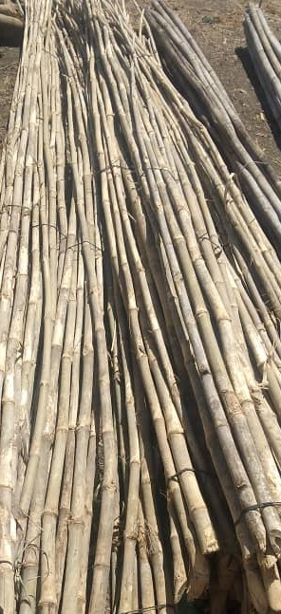
5 | Plastic sheet | Type: Tarpaulin with Blue strips and eyelets, waterproof, rotproof and UV-resistant Reinforced plastic tarpaulin, Made of woven high density black polyethylene (HDPE) fibers, warp x weft, laminated on both sides with low density polyethylene (LDPE) coating Colour: White Size:4.00 x 6.00 m ±1% Net Weight: minimum 2.70 kg | االنوع: مشمع ذو شرائط وثقوب زرقاء ، مقاوم للماء ، ومقاوم للعفن ومقاوم للأشعة فوق البنفسجية ، مصنوع من ألياف البولي إيثيلين الأسود عالية الكثافة ، السداء × اللحمة ، مغلف على كلا الجانبين بطبقة من البولي إيثيلين منخفض الكثافة اللون: أبيض الحجم: 4.00 × 6.00 م ± 1٪ الوزن الصافي: 2.70 كجم كحد أدنى التعبئة: 5 قطع لكل طرد | Nirtiti | pcs | 2,000 | 444 |  |  |  | 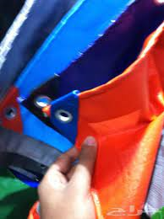
6 | Hazeer/Reed Rush | Hazeer/Reed Rush Mat for walls/sides (Good quality for Bamboo Stick slice for Roof ) | حصيرة للجدران / الجوانب (نوعية جيدة لعصا الخيزران للسقف) | Nirtiti | Bundle | 1,200 | 267
7 | Jamaica Rope | Locally Produced Rope (Jamica) | حبال تستخرج من اطارات العربات (الاسم المحلي قرنق-جاميكا) | Nirtiti | Bundle | 800 | 178
8 | Wood Saw | Wood Saw 2 feet long stainless steel blade with smooth wooden handle | منشارمن الخشب شفرة من الفولاذ المقاوم للصدأ بطول 2 قدم بمقبض خشبي أملس | Nirtiti | pcs | 400
9 | Shovel | Shovel (Complete) heavy duty good quality | مجرفة (كاملة) الثقيلة ذات نوعية جيدة الاسم المحلي كوريك | Nirtiti | pcs | 400
DRC to complete |  |  |  |  |  |  | Bidder to complete
Delivery time required (days after contract signature): |  |  | 7 days |  |  |  | Delivery time offered (days after PO signature):
Delivery Terms required (Add Incoterm if necessary): |  |  | INCOTERMS 2020, DDP |  |  |  | Delivery Terms offered (must include incoterm):
Delivery Destination required: |  |  | Nirtiti DRC Sudan, warehouse |  |  |  | Delivery Destination offered:
Minimum bid validity period required: |  |  | 90 days after closing of ITB |  |  |  | Bid validity period offered:
Additional comments to bidders: • Samples are a mandatory requirement part for this bid. Any bid without samples will be rejected. The submitted samples of non-awarded bidders may be returned to the bidder at its own cost after the award is completed. The samples of the selected bidder will remain with DRC as part of the bid, Selected quality of samples should be maintained throughout the entire duration of the contract. Samples submitted should each be clearly marked with the same item number that is used on the DRC Bid Form (Annex A). Sample packaging shall be clearly marked ‘Samples’ with the ITB number and the Bidder’s name etc. Samples shall be received at the same place as the ‘hard copies’ of the Bid. |  |  |  |  |  |  | Company Name:
 |  |  |  |  |  |  | Contact Person:
 |  |  |  |  |  |  | Address: |  | Phone number:
 |  |  |  |  |  |  | Email Address: |  | Date:
 |  |  |  |  |  |  | Signed by a duly authorized company representative:
 |  |  |  |  |  |  | Title:
 |  |  |  |  |  |  | Print Name:
 |  |  |  |  |  |  | Stamp of company

